SC-KH-HT
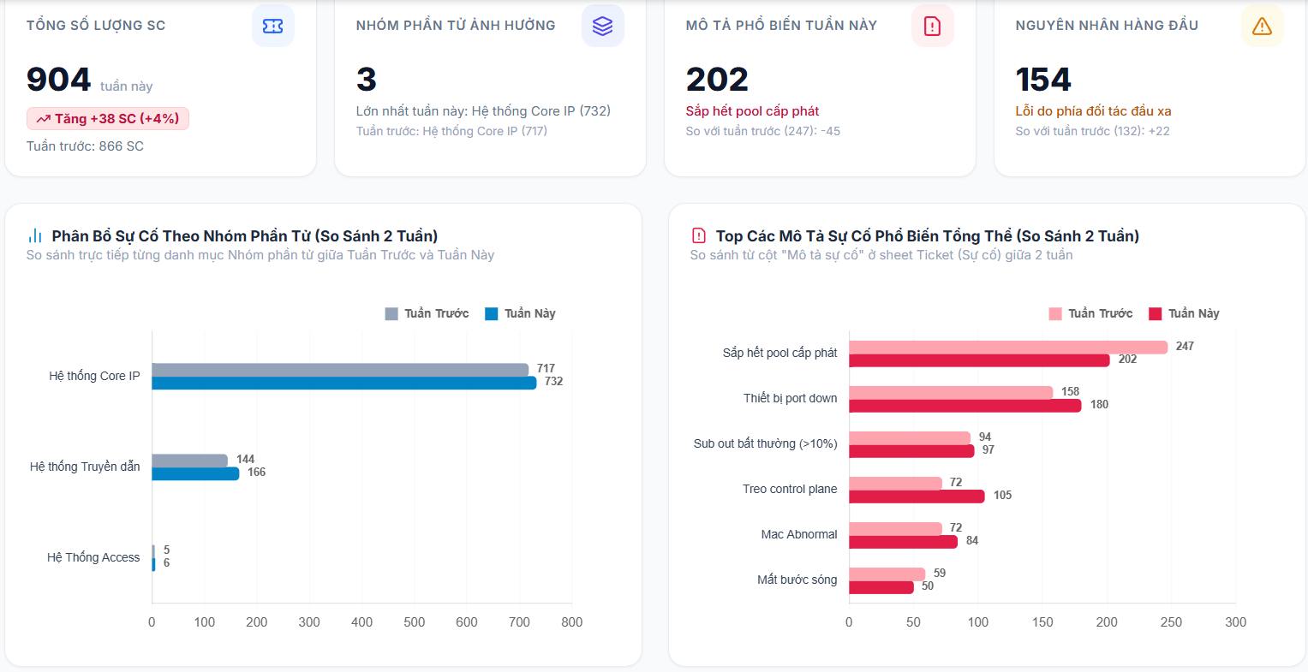
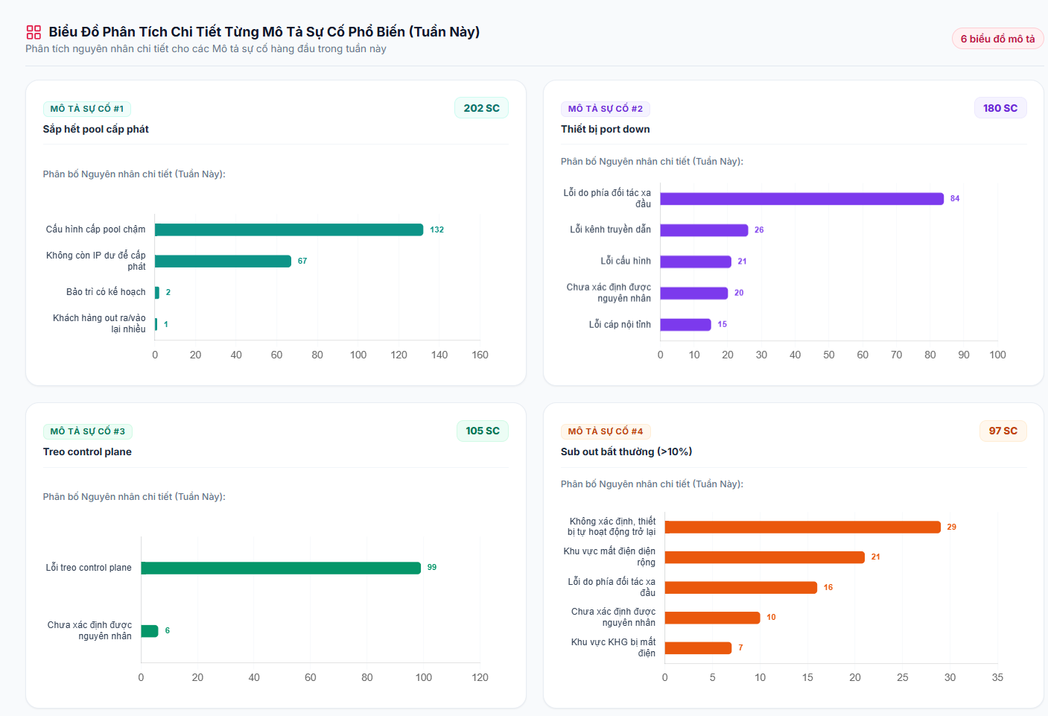

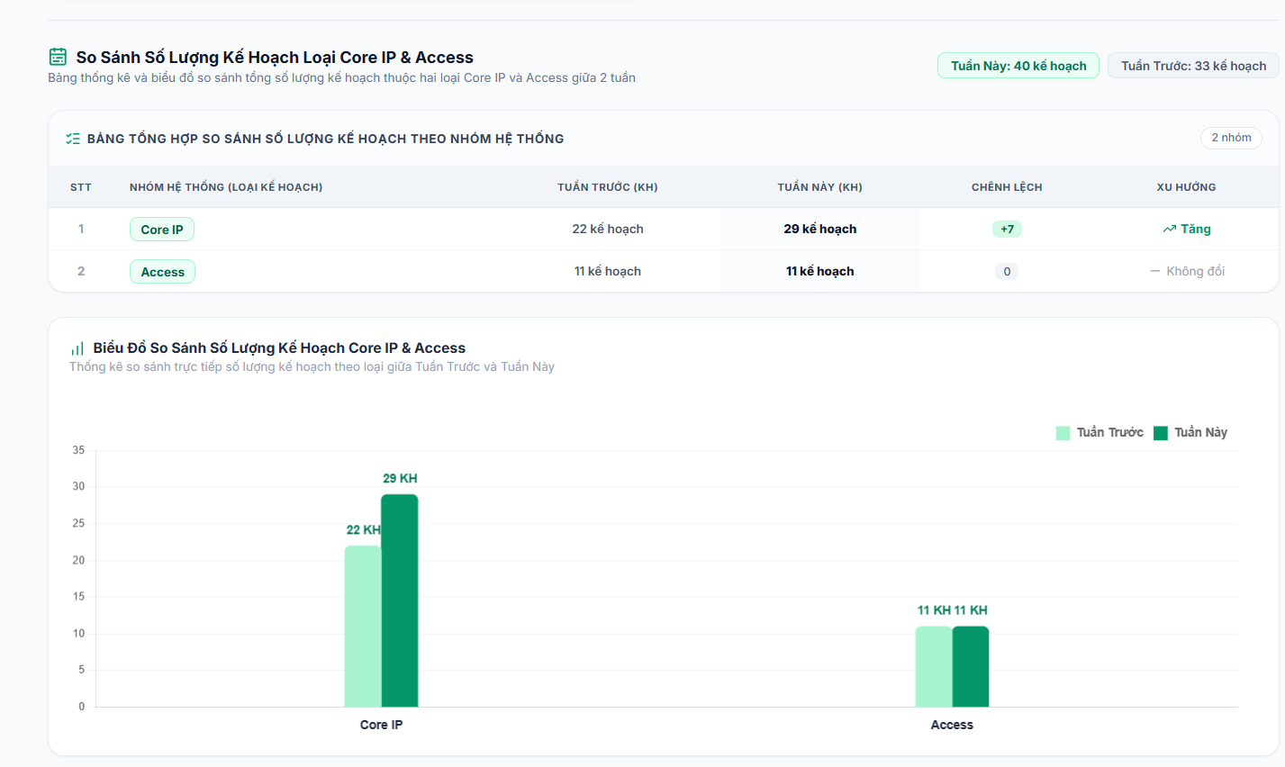
VẬN HÀNH – HIỆN TRẠNG SC/HT/KH
STT | Tuần | Ticket SC | Đã xác định NN | Đã có PA xử lý | Ticket HT
1 | 1 Tháng 7 | 1. Ticket SC (05/08 – 12/08/2026) Trong thời gian từ 05/08 đến 12/08/2026, hệ thống ghi nhận 904 Ticket SC, tăng 38 ticket (+4%) so với tuần trước (866 SC). Tập trung chủ yếu ở các nhóm sự cố sau: Sắp hết pool cấp phát: 202 SC Thiết bị port down: 180 SC Treo control plane: 105 SC Sub out bất thường (>10%): 97 SC Mac Abnormal: 84 SC Mất bước sóng: 50 SC Nguyên nhân nổi bật gồm lỗi do phía đối tác đầu xa: 154 SC, cấu hình cấp pool chậm: 132 SC và lỗi treo control plane: 99 SC. → SC có xu hướng phát sinh cao vào các khung giờ 03:00–06:00 và 17:00–20:00, trong đó cao điểm ghi nhận khoảng 60–61 SC/giờ. Các TC cần tăng cường giám sát và chủ động phân bổ nhân sự trong các khung giờ có mật độ SC cao nhằm đảm bảo thời gian xử lý và SLA. 2. Ticket Kế hoạch (KH) (05/08 – 12/08/2026) Trong tuần phát sinh 40 Ticket KH, tăng 7 ticket (+21,2%) so với tuần trước (33 KH), bao gồm: 29 Ticket KH Core IP, tăng 7 ticket so với tuần trước (22 → 29). 11 Ticket KH Access, không thay đổi so với tuần trước. Trung bình phát sinh khoảng 5,7 Ticket KH/ngày. Nhận định: Số lượng KH tăng trong tuần và tập trung chủ yếu ở nhóm Core IP, chiếm 72,5% tổng KH; Access chiếm 27,5%. https://gemini.google.com/share/c7a2002f36b2?skid=f6ae98e6-404a-4478-a4e8-e3085ed93c81 | aaaaa | aaaa | aaaaa

Năng suất
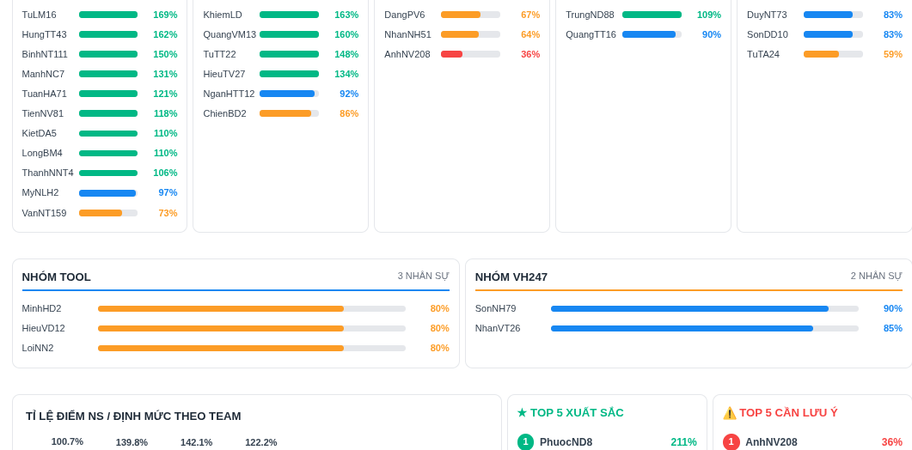
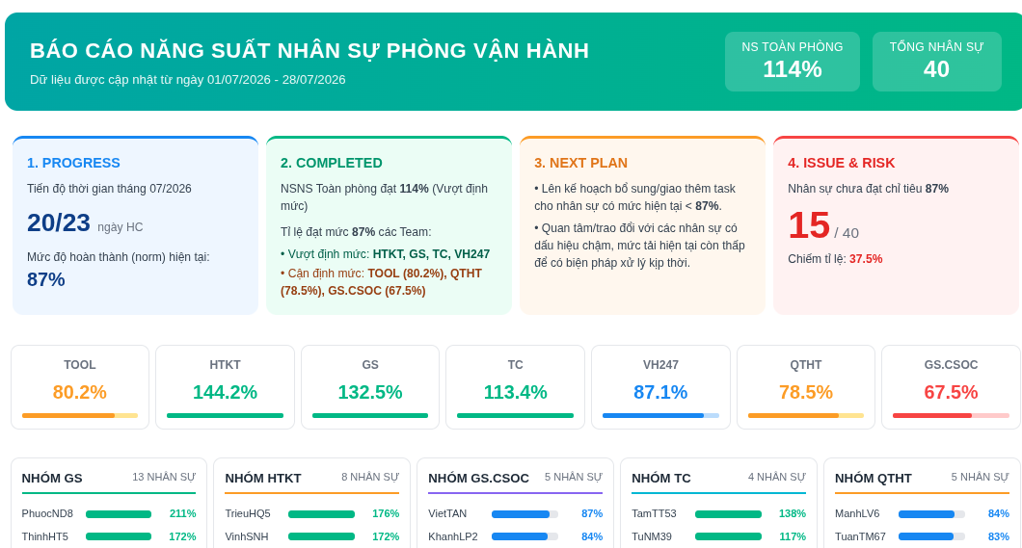
VẬN HÀNH NGUỒN LỰC – In/Out & NSNS
Hạng mục | Chi tiết | Trạng thái | Kế hoạch

